Лист1
№ | Короткое описание | Критичность | Описание шагов для воспроизведения | Ожидаемый результат | Фактический результат | Дополнительные материалы
1 | При попытке входа с неверным паролем, отображаются рекомендации по созданию пароля | Маленькая | Попытаться авторизоваться в аккаунт по номеру телефона / паспортным данным с неверным паролем | Надпись "Неверный пароль" | "Пароль должен содержать: строчные и заглавные латинские буквы, специальные символы либо цифры" | 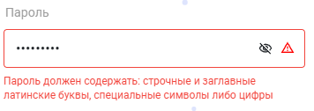
2 | При попытке входа по паспортным данным, отображается комментарий "passportNumber must match the following: "/^(\d{10})$/"" | Средняя | Попытаться авторизоваться в аккаунт по номеру паспорта с неверными паспортными данными | Надпись "Введите серию и номер паспорта в формате ХХ ХХ ХХХ ХХХ без пробелов" | "passportNumber must match the following: "/^(\d{10})$/""
3 | Не отображается комментарий ошибки ввода почты при попытке восстановить пароль | Высокая | Нажать "Забыли пароль?" после чего ввести номер телефона и почту | Вывести комментарий с объяснением ошибки | Комментарий отсутствует | 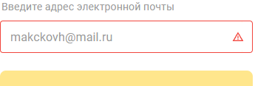
4 | Шаблон +7 при вводе номера телефона никак нельзя изменить | Высочайшая | Поля авторизации / регистрации с использованием номера телефона | "+7" можно заменить на другое значение | "+7" по умолчанию стоит в начале поля "Номер телефона" и его никак нельзя заменить / редактировать |  | Скриншот 1 | Скриншот 2 |  | Скриншот 3
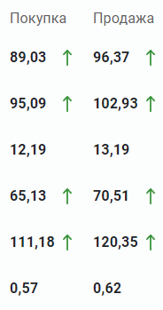
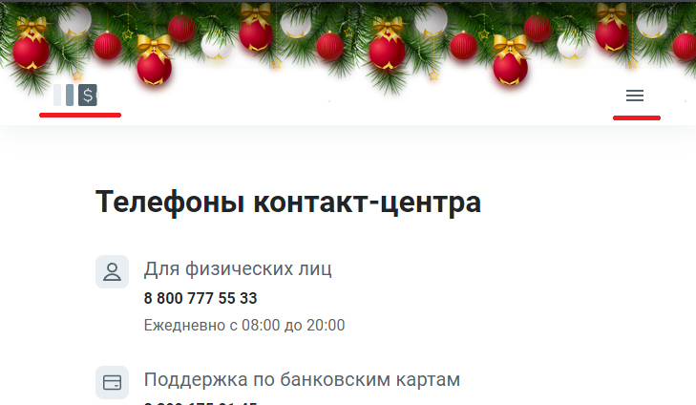
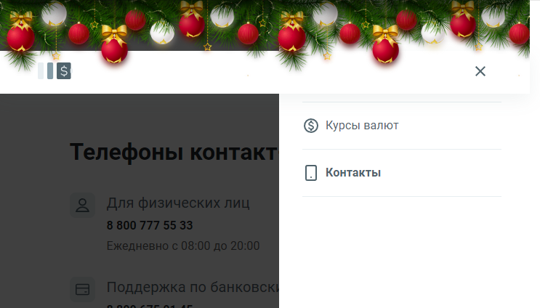
5 | При регистрации, при вводе неверной почты отображается комментарий к паспортым данным | Средняя | Нажать "Зарегистрироваться" и ввести некорректную почту | Комментарий "Неверная почта /формат почты/" | Комментарий "Серия и номер паспорта может состоять только из цифр"
6 | Опечатка "Более 500 000 оценок мы полуТчили от клиентов банка" | Опечатка | Главная страница, раздел "Цифровой опыт" | "Более 500 000 оценок мы получили от клиентов банка" | "Более 500 000 оценок мы полуТчили от клиентов банка"
7 | Опечатка "12 банкомата" | Опечатка | Главная страница, раздел "Физический опыт" | "12 банкоматОВ" | "12 банкомата"
8 | Не кликабельны 2 и 3 точка на главной странице | Высокая | 1 и 4 слайды предложенийна главной странице кликабельны, а вот 2 и 3 нет | Все четыре слайда можно переключать вручную | Кликнуть можно только на 1 и 4 слайды
9 | В разделе "Банкоматы и отделения" фильтр "Работает в будни" убирает все отделения с карты | Высокая | Перейти в раздел " Банкоматы и отделения" активировать фильтр "работает в будни" | Все банкоматы и терминалы из фильтра "работает ежедневно" по логике должны попадать в фильтр "работает по будням" | Все отделения и банкоматы исчазают с карты |  | Скриншот 4 |  | Скриншот 5
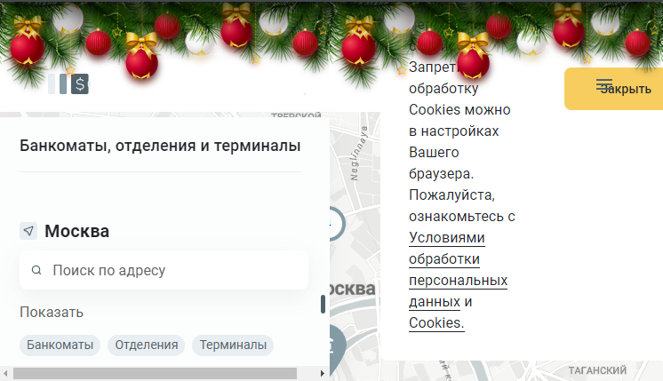
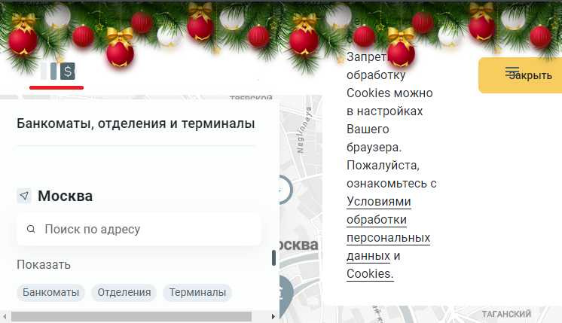
10 | На карте указывается расстояние до объекта даже в случае отказы от предоставления геоданных | Высокая | Перейти в раздел "Банкоматы и отделения" и отказаться предоставить геоданные | В случае отказа, не показывать пользователю расстояние до объектов | Указывается расстояние до банкомата/отделения от точки на карте "по умолчания"
11 | "Москва" в резделе "Банкоматы и отделения" а так же значок геолокации кликабельны | Низкая | Перейти в раздел "Банкоматы и отделения" и отказаться предоставить геоданные, курсор выделяет "Москва" и значок геоданных как что-то кликабельное | Если так и задуманно, какой-то функционал не работает, иначе курсор не должен говорить о кликабельности | При нажатии на "Москва" или значок ничего не происходит
12 | Несколько физьтров работают по принципу или или, а не и и | Средняя | Перейти в раздел "Банкоматы и отделения" и выбратьбольше одного фильтра | Отображаются объекты подходящие под все заданные фильтры | Отображаются объекты подходящие под хотя бы один фильтр
13 | Опечатка "ДоЛар" в разделе "Курс ваалют" | Опечатка | Перейти в раздел "Курсы валют" | "ДоЛЛар" | "ДоЛар"
14 | Не очевидны "Покупка" и "Продажа" в разделе "Курсы валют" | Высочайшая | Перейти в раздел "Курсы валют" | Заменить на точку зрении пользователя "Купить" и "Продать" (клиенту) для примера | Написанно с точки зрения Банка (Покупка Банком, Продажа от Банка) | Смотри "Скриншот 1" | Скриншот 6
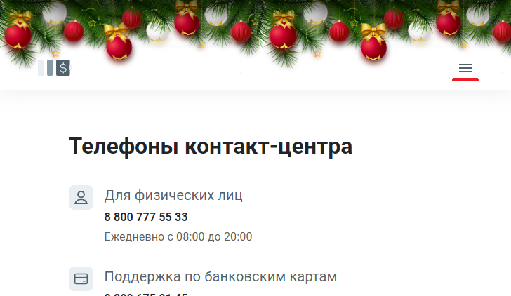
15 | При масштабировании страницы "хитбоксы" кнопок становятся меньше их текстур | Высокая | Сжать окно браузера и поптробовать нажать на "Главную страницу" | Размер кликабельной области должен совпадать с текстурой кнопки | Кликабельна область "нижние 20%" кнопки | Смотри "Скриншот 2"
16 | При масштабировании страницы и попытке открыть боковую панель, раздел "Банкоматы и отделения" перекрывается | Высочайшая | Сжать окно браузера и нажать на "Открыть боковую панель" | Все разделы (3) должены быть видны и кликабельны | Раздел "Банкоматы и отделения" перекрывается верхней панелью | Смотри "Скриншот 3"
17 | Наложения уведомления о куках на верхнюю панель в разделе "Банкоматы и отделения" | Высокая | Сжать окно браузера в разделе "Банкоматы и отделения" | Не должно быть наложений между верхней панелью, кнопкой боковой панели и уведомления о куках | Уведомление о куках накладывается на верхнюю панель и кнопки "закрыть" и "открыть боковую панель" накладываются друг на друга | Смотри "Скриншот 4"
18 | Невозможно нажать "На главную страницу" в разделе "Банкоматы и отделения" при масштабировании | Высочайшая | Сжать окно браузера в разделе "Банкоматы и отделения" и нажать "На главную страницу" | Кнопка должна иметь "хитбокс" по размерам своей текстуры | Кнопку невозможно нажать | Смотри "Скриншот 5"
19 | В разделе "Контакты" кнопка боковой панели не кликабельная при масштабировании страницы | Высочайшая | Открыть "Контакты" и сжать окно браузера | Кнопка должна иметь "хитбокс" по размерам своей текстуры | Кнопку невозможно нажать | Смотри "Скриншот 6"
20 | Кнопка "На главную страницу" имеет нормальный "хитбокс" только на главной странице, на остальных кликабельная только нижня половина (при масштабировании иногода и вовсе не кликабельна) | Высокая | Открыть "Контакты" "Банкоматы и отделения" или "Курсы валют" | Кнопка должна иметь "хитбокс" по размерам своей текстуры | Кликабельна только нижняя половина кнопки

